Estado del Proyecto
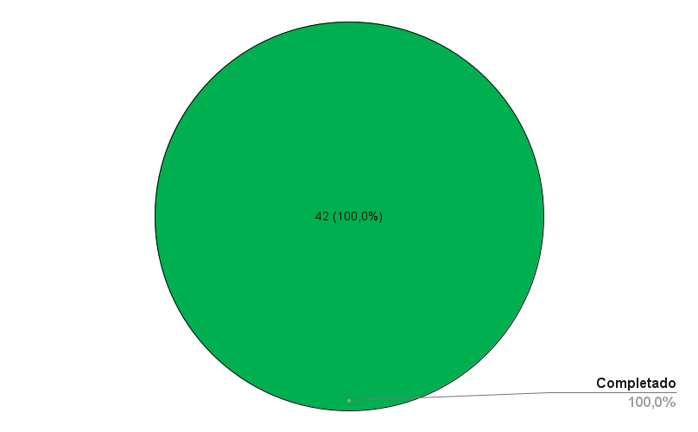
Estado Total del Proyecto - Rodrigo Cancino | Estado de la Fase 1 | Estado total del Proyecto x Total de HH del Equipo
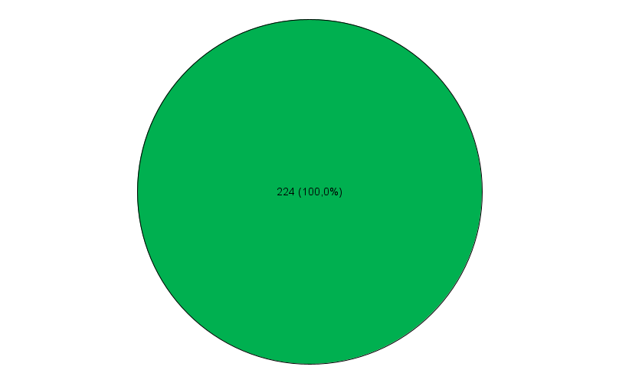
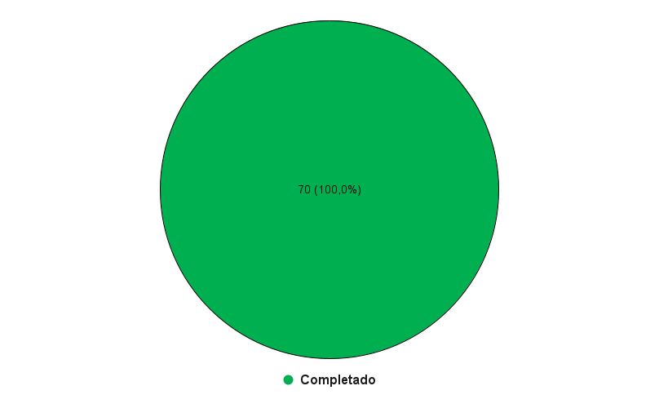
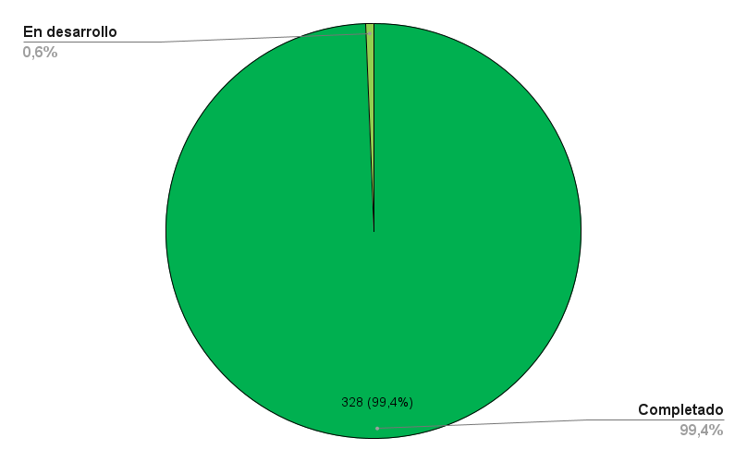

Estado Total del Proyecto - Angel Meza | Estado de la Fase 2

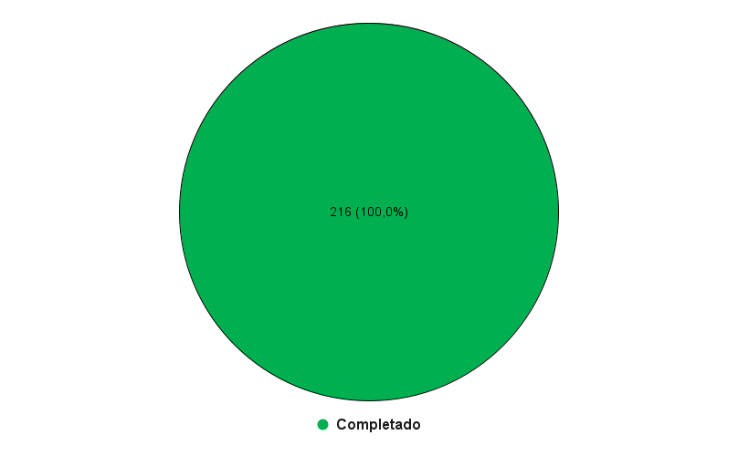

Estado Total del Proyecto - Chistopher Acevedo | Estado de la Fase 3

